Datenbearbeitung in Excel
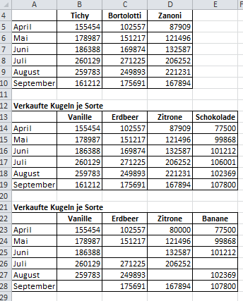
Eisdielenkundentabellen |  |  |  | Aufgaben:
 |  |  |  | Kopiere die Tabelle und füge sie unterhalb der Zeile 11 ein.
Kundenzahlen je Saisonmonat |  |  |  | Ändere die Überschrift auf "Verkaufte Kugeln je Sorte".
 | Tichy | Bortolotti | Zanoni | Überschreibe in der neuen Tabelle die Namen der Eisdielen mit
April | 155454 | 102557 | 87909 | den Sorten Vanille, Erdbeer, Zitrone und ergänze diese um die
Mai | 178987 | 151217 | 121496 | Spalte Schokolade. Gib die richtigen Zahlen dazu ein.
Juni | 186388 | 169874 | 132587 | Kopiere die Tabelle und füge sie unter der zweiten Tabelle wieder ein.
Juli | 260129 | 271225 | 206252 | Überschreibe das Feld Schokolade mit Banane.
August | 259783 | 249893 | 221231 | Lösche die vier gezeigten Felder in der Tabelle in einem Schritt!
September | 161212 | 175691 | 167894 | Überschreibe in der Spalte Zitrone die Zahl 87909 mit 80000.
 |  |  |  | Verschiebe die Tabelle neben die Tabelle "Verkaufte Kugeln je Sorte".

